tycoon
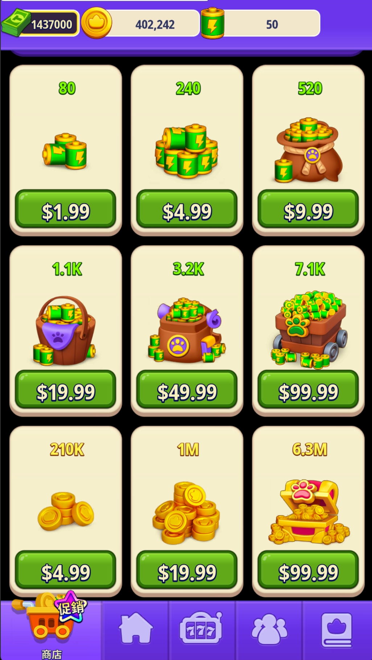
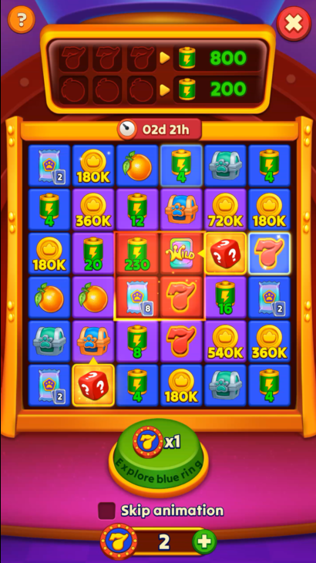


美金 | 能量/金币 | 单价 | 奖励 | 美金 | 单次消耗能量 | 概率 | 奖励道具 | 通关消耗道具 | 消耗美金 | 消耗返还
99.99 | 7,100 | 71 | 大奖 | 10 | 260 | 0.15 | 3 | 90 | 732 | 10%
99.99 | 6,300,000 | 63,006 | 小奖 | 2.5
 |  |  | 180,000 | 2.86
 |  |  | 180,000 | 2.86
 |  |  | 180,000 | 2.86
 |  |  | 180,000 | 2.86 |  | 1 | 0.25
 |  |  | 360,000 | 5.71 |  | base | 0.3
 |  |  | 360,000 | 5.71 | 0.08 | 20 | 160%
 |  |  | 540,000 | 8.57 |  |  | 2.15
 |  |  | 720,000 | 11.43
 |  |  | 4 | 0.06
 |  |  | 4 | 0.06
 |  |  | 4 | 0.06
 |  |  | 4 | 0.06
 |  |  | 4 | 0.06
 |  |  | 8 | 0.11
 |  |  | 12 | 0.17
 |  |  | 16 | 0.23
 |  |  | 20 | 0.28
 |  |  | 230 | 3.24
 |  |  | 宝箱1 | 1
 |  |  | 宝箱1 | 1
 |  |  | 宝箱1 | 1
 |  |  | 宝箱2 | 4
 |  |  | 宝箱2 | 4
 |  |  | 卡包1 | 0.1
 |  |  | 卡包1 | 0.1
 |  |  | 卡包2 | 0.5
 |  |  | wild卡 | 1
 |  |  | 合计 | 72.4

